エビデンス
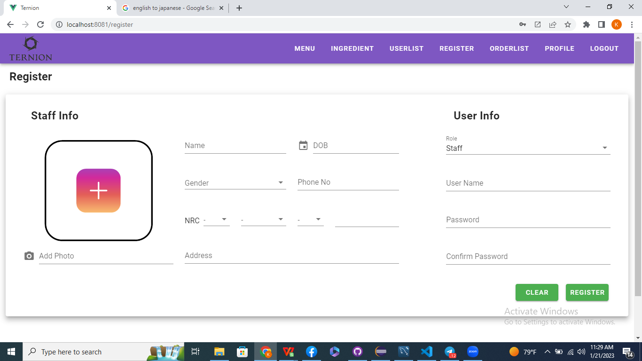
スタッフリストボタンを押すと、
01-002-001

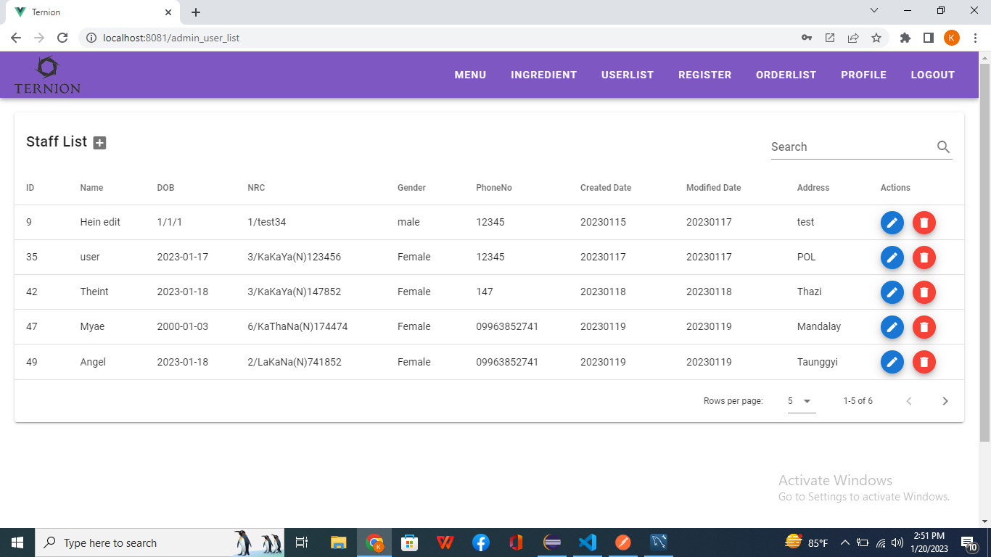

名簿を作成できます

